상품제안서
프로디아 모던 소가죽 목걸이 카드 반지갑 | 상품코드: S36930

 |  |  |  |  |  |  | 02-713-8555 | www.synergygift.co.kr
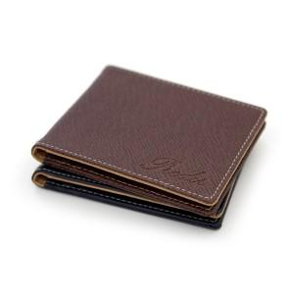

【상세/제작정보】 | <p>- 국내산 소가죽&nbsp;</p><p>- 100 개 이상 제작 가능 (미만 불가) </p><p>- 고급선물용 패키지 기본 제공.&nbsp;</p><p>- 가죽 스트랩(목걸이줄) 제공&nbsp;</p><p>- 지갑과 가죽 스트랩 색상은 다를 수 있습니다</p><p>※현재 이니셜 작업은 불가합니다.</p>

【인쇄/포장옵션】 | 불박 / 포장지포장

【공급단가】 | 수량 | 100~ | 300~ | 500~ | 1,000~ | 3,000~
*VAT별도 | 네이비 | 27,250원 | 26,810원 | 26,160원 | 25,500원 | 25,070원
 | 브라운 | 27,250원 | 26,810원 | 26,160원 | 25,500원 | 25,070원

【상품 URL】 | https://www.synergygift.co.kr:443/src/goods_detail.php?gdno=36930

